Guide
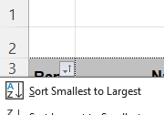
Step
1 | Got to "Result of the day" | e.g | https://www.gps-speedsurfing.com/default.aspx?mnu=forum&forum=2&val=230014

2 | mark data then Ctrl+ C
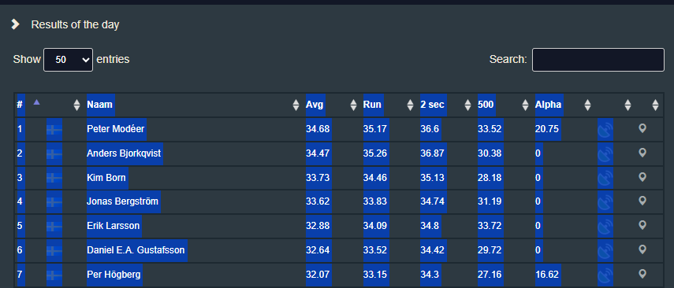

3 | Go ot Resuts of the day tab and paste ("match destination format") copied date to the end of the table



4 | Remove header row and add date in column B
# |  | Naam | Avg | Run | 2 sec | 500 | Alpha
1 | 2025-06-09 | Peter Modéer | 34.68 | 35.17 | 36.6 | 33.52 | 20.75
2 | 2025-06-09 | Anders Bjorkqvist | 34.47 | 35.26 | 36.87 | 30.38 | 0
3 | 2025-06-09 | Kim Born | 33.73 | 34.46 | 35.13 | 28.18 | 0
4 | 2025-06-09 | Jonas Bergström | 33.62 | 33.83 | 34.74 | 31.19 | 0
5 | 2025-06-09 | Erik Larsson | 32.88 | 34.09 | 34.8 | 33.72 | 0
6 | 2025-06-09 | Daniel E.A. Gustafsson | 32.64 | 33.52 | 34.42 | 29.72 | 0
7 | 2025-06-09 | Per Högberg | 32.07 | 33.15 | 34.3 | 27.16 | 16.62
8 | 2025-06-09 | Daniel Tobiasson | 31.96 | 33.65 | 35.36 | 25 | 0
9 | 2025-06-09 | Rickard Fossum | 30.72 | 31.36 | 33.41 | 29.11 | 20.22

5 | Go to Resultat tab and add more rows above "Radical Ronald" if needed.

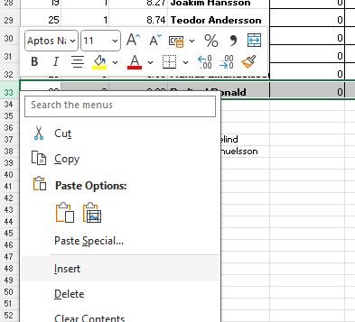

6 | Add date in 1st row
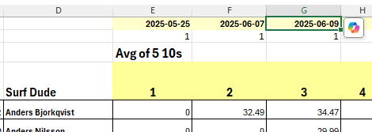

7 | Open Total tab and add date in 3rd row

8 | Sort by Rank in Column A

